Summary
Category | Count
Passed | 22
Failed | 0
Skipped | 0
Total | 22
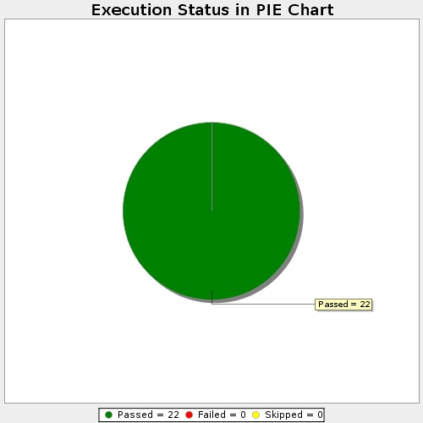
Start Time | 2019-12-04T17:13:21 IST
End Time | 2019-12-04T17:15:50 IST
Duration | 148172 ms

